go笔记
变量的基本使用方式：
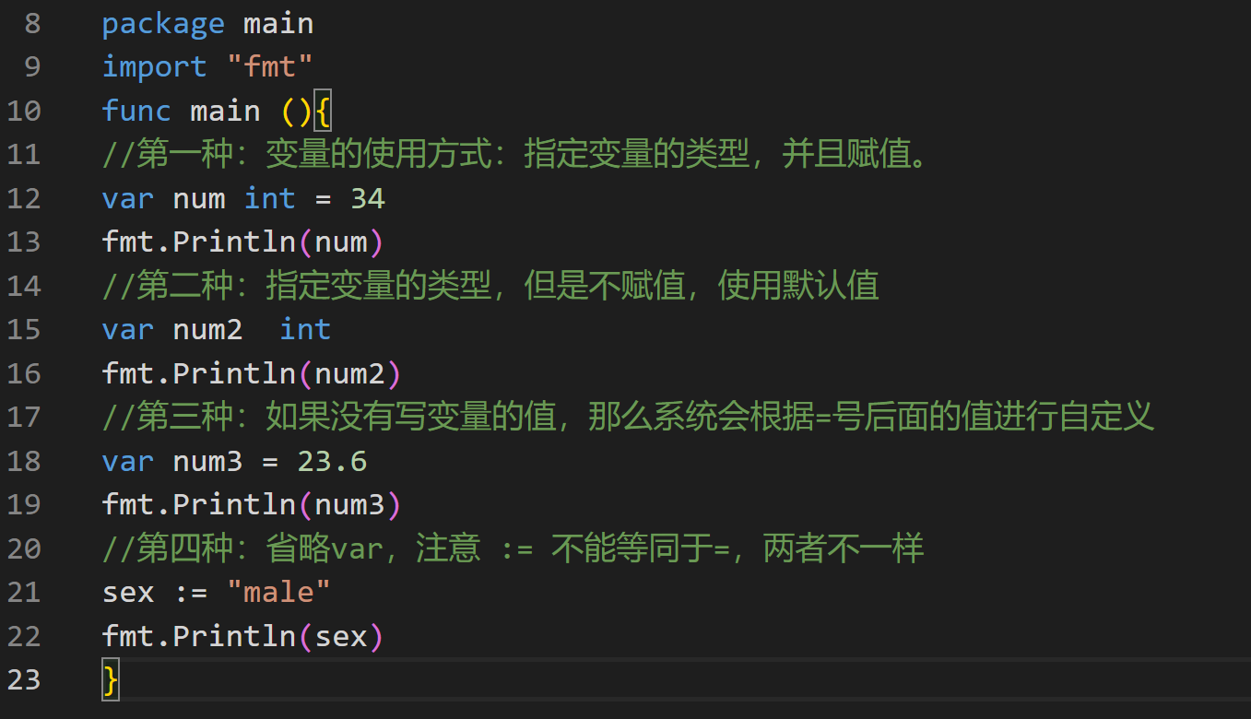

全局变量及局部变量
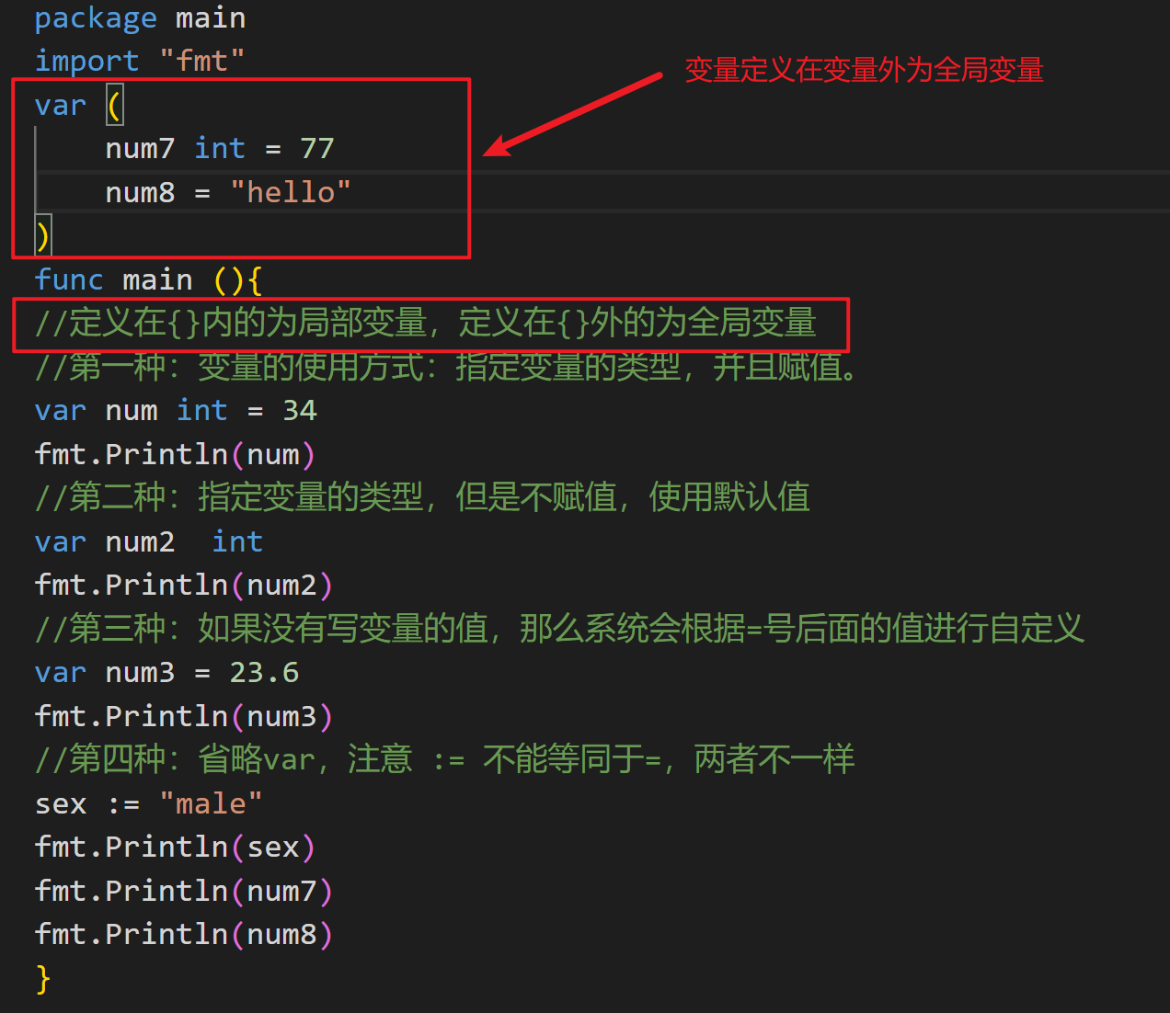

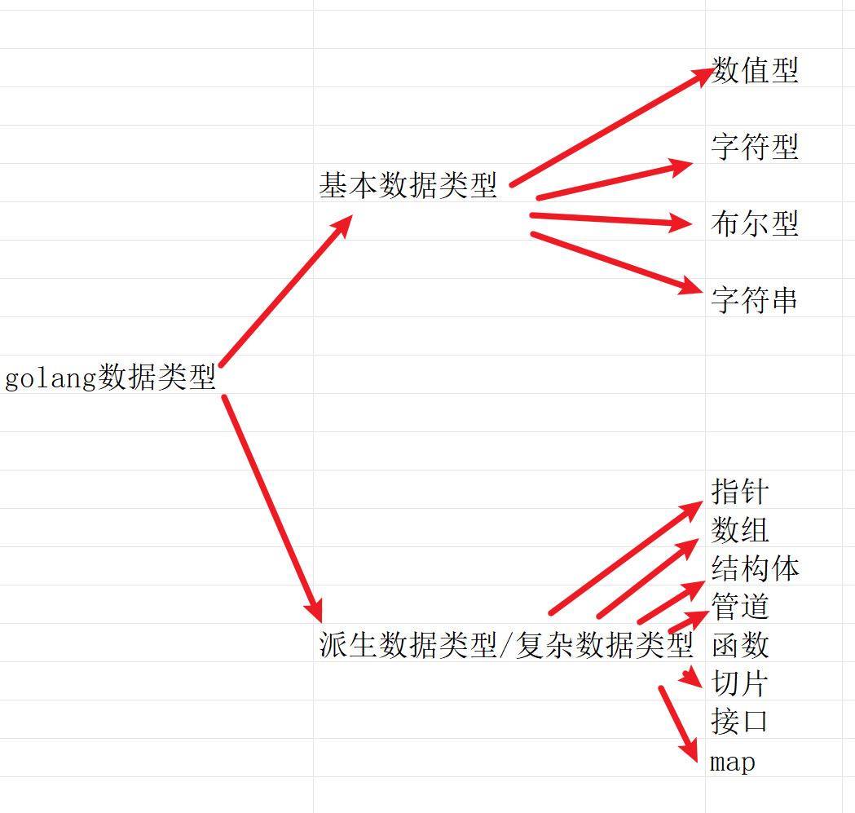
数值类型介绍
 |  |  | 整数类型 | （int,int8,int16,int32,int64,unit,unit8,unit16,unit32,unit64,byte）
 |  | 数值型 | 浮点类型 | (float32,float64)

 |  | 字符型 |  | (没有单独的字符型，使用byte来保存单个字母字符)
 | 基本数据类型
 |  | 布尔型 |  | （bool）

 |  | 字符串 |  | （string）

golang数据类型

 |  | 指针
 |  | 数组
 |  | 结构体
 |  | 管道
 | 派生数据类型/复杂数据类型 | 函数
 |  | 切片
 |  | 接口
 |  | map

整数类型介绍
（1）简单的说，就是用于存放整数值，比如10，-456712等等
（2）有符号整数类型
类型 | 有无符号 | 占用存储空间 | 表数范围
int8 | 有 | 1字节 | -2

